상품제안서
맞춤제작 일회용 필름카메라 | 상품코드: F18055

 |  |  |  |  |  |  | 02-412-0044 | www.easy1.co.kr
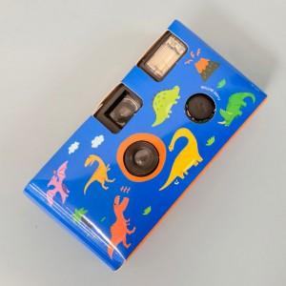

【상세/제작정보】 | 나만의 디자인으로 커버를 커스텀할 수 있는 카메라! 코닥 ISO 200 필름 17장 내장 포함

【인쇄/포장옵션】 | 풀칼라 / OPP(비닐)

【공급단가】 | 수량 | 100~ | 300~ | 500~ | 1,000~ | 2,000~
*VAT별도 | 대형 | 28,350원 | 27,300원 | 26,250원 | 25,200원 | 24,570원

【상품 URL】 | http://www.easy1.co.kr/src/goods_detail.php?gdno=18055

